상품제안서
뉴랩20cmX50m | 상품코드: S12877

 |  |  |  |  |  |  | 02-713-8555 | www.synergygift.co.kr
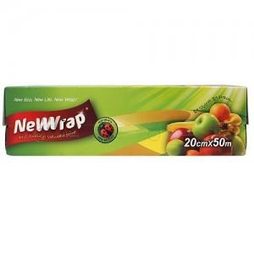

【상세/제작정보】 | 스티커부착별도(기본명함크기) 20개단위로만 주문이 가능합니다.

【인쇄/포장옵션】 | 스티커 / 비규격미포장

【공급단가】 | 수량 | 300~ | 1,000~ | 2,000~ | 3,000~ | 5,000~
*VAT별도 | 단가 | 1,520원 | 1,460원 | 1,410원 | 1,350원 | 1,320원

【상품 URL】 | https://synergygift.co.kr:443/src/goods_detail.php?gdno=13077

